关系图
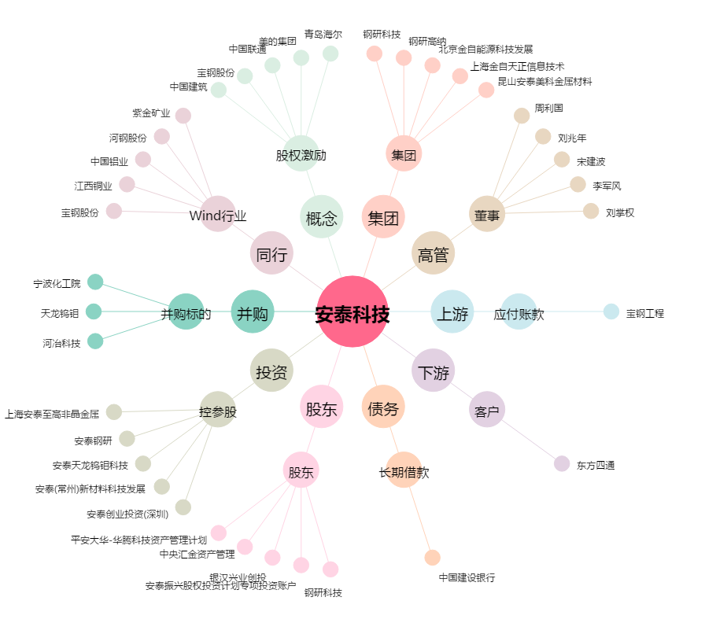
安泰科技[000969.SZ] - 关系概览图

